客服常见问题总结
客服问题总结
类型 | 问题 | 参考回复 | Reference reply
直播问题 | 无法观看, 一直缓冲, 无法观看等问题 | 客服在线时间：反馈到群里(需要获得频道的完整名称，方便寻找, 如果该频道有备份台， 可以让用户先看备份台)，有些用户会将绿屏或者只要他的显示器没有显示就描述成不能看，所以需要询问具体情况. 客服离线时间：请您进入客服系统选择直播问题，然后点击电视频道 lof 异常/电视频道卡顿pto缓冲，会出现一条链接，点击链接填写详细信息，他们处理完成后会通过客服系统留言通知您的 客服系统： 中文：https://www.echatsoft.com/visitor/pc/chat.html?companyId=523248&routeEntranceId=433&lan=zh 英文：https://www.echatsoft.com/visitor/pc/chat.html?companyId=523248&routeEntranceId=433&lan=en | Customer service online time: feedback to the group (you need to get the full name of the channel, easy to find) Customer service offline time: Please enter the customer service system to select the live broadcast problem, and then click on the TV channel lof abnormal / TV channel freeze pto buffer, a link will appear, click the link to fill in the detailed information, and they will send a message to you through the customer service system after processing is completed
 | TB INIT | 退出重新进入应用, 重启盒子或者重启路由器试一下 | Exit and re-enter the application, restart the box or restart the router to try
 | 无法回看 | 有回看标志的直播频道, 才可以回看. 如果部分时段无法回看, 资源来自电视台, 无法解决 如果当前时段无法回看, 已反馈第三方 | You can only watch live channels with a watch back logo. If part of the time can not be watched back, the resource comes from the TV station and cannot be resolved If you can't look back in the current period, the third party has been reported
 | 直播添加字幕 | 抱歉, 资源来自电视台, 无法加减字幕 | Sorry, the resource comes from the TV station, so subtitles cannot be added or subtracted
 | 加直播频道 | 已反馈第三方, 无法保证能够加上 | Has feedback to a third party, cannot guarantee to add
 | 轮播台卡顿 如何分辨轮播台, 请在后面查看 | 将应用更新到最新版, 如果还是卡顿请在主页客服/帮助入口我的网络进行测速,将结果拍照发给我 | Update the application to the latest version, if it still freezes, please go to the home page to help enter my network for speed measurement, and send me a photo of the result
点播常见问题 | 用户要求加片 | 客服在线时间： 1. 优先帮助用户提交到客服系统(Echat)的加片申请中，需要向用户询问得到影片的详细信息 2. 已经提交到客服系统的前提下，电影超过2天，电视剧/综艺超过3天没有更新上去就可以在群里催(注明已成功提交) 客服离线时间：需要添加影片请您进入客服系统选择点播问题/我想看，然后点击想看影片选项，会得到一条链接，点击链接填写详细信息并提示成功或者已受理即可，他们处理完成后会通过客服系统留言通知您的 客服系统： 中文：https://www.echatsoft.com/visitor/pc/chat.html?companyId=523248&routeEntranceId=433&lan=zh 英文：https://www.echatsoft.com/visitor/pc/chat.html?companyId=523248&routeEntranceId=433&lan=en | Customer service online time: 1. Give priority to help users submit to the customer service system (Echat) for add films request, and need to ask users to get the detailed information of the film 2. On the premise that the movie has been submitted to the customer service system for more than 2 days, and the TV series/variety show has not been updated for more than 3 days, need reminded in the group (indicate that it has been successfully submitted) Customer service offline time: If you need to add a movie, please enter the customer service system to select the question on demand/I want to watch, and then click the movie you want to watch option, and you will get a link. Click the link to fill in the detailed information and prompt success or acceptance. After they have processed it Will inform you through a message in the customer service system
 | 催更/缺集 | 客服在线时间： 1. 优先帮助用户提交到客服系统(Echat)的催更申请中，需要向用户询问得到盒子详情页中的影片信息(方便找对) 2. 已经提交到客服系统的前提下, 催更（近期热播综艺，热播电视剧，新上映电影）,可以直接在群里催(催更优先级更高) 客服离线时间：请您进入客服系统选择点播问题/我想看，然后点击剧集缺失或剧集更新慢填写详细信息，他们处理完成后会通过客服系统留言通知您的 客服系统： 中文：https://www.echatsoft.com/visitor/pc/chat.html?companyId=523248&routeEntranceId=433&lan=zh 英文：https://www.echatsoft.com/visitor/pc/chat.html?companyId=523248&routeEntranceId=433&lan=en | Customer service online time: 1. Give priority to help users submit to urge update request in the customer service system (Echat) , you need to ask the user to get the movie information in the box details page (convenient to find the right) 2. On the premise that it has been submitted to the customer service system, reminders (recently hit variety shows, hit TV series, new movies) can be reminded directly in the group (requests have a higher priority) Customer service offline time: Please enter the customer service system to select the on-demand issue/I want to watch, and then click the episode is missing or the episode update is slow to fill in the detailed information, they will notify you through the customer service system after the processing is completed
 | 加字幕 | 客服在线时间：优先帮助用户提交到客服系统(Echat)的字幕添加申请中，需要向用户询问得到盒子详情页中的影片信息(方便找对) 客服离线时间：请您进入客服系统选择点播问题，然后点击影片添加字幕选项填写详细信息，他们处理完成后会通过客服系统留言通知您的 客服系统： 中文：https://www.echatsoft.com/visitor/pc/chat.html?companyId=523248&routeEntranceId=433&lan=zh 英文：https://www.echatsoft.com/visitor/pc/chat.html?companyId=523248&routeEntranceId=433&lan=en | Customer service online time: Priority is given to assisting users in the subtitle addition application submitted to the customer service system (Echat), and the user needs to ask the user to get the movie information in the box details page (convenient to find the right) Customer service offline time: Please enter the customer service system to select the on-demand question, and then click on the video to add subtitles optioin and fill in the detailed information. After they have completed the processing, they will leave a message through the customer service system to notify you
 | 影片内容异常 | 客服在线时间：首先检查盒子中的内容是否异常，确认问题和用户描述一致就反馈在群里(反馈需要提供影片的信息,方便寻找) 客服离线时间：请您进入客服系统选择点播问题，然后点击影片内容异常填写详细信息，他们处理完成后会通过客服系统留言通知您的 客服系统： 中文：https://www.echatsoft.com/visitor/pc/chat.html?companyId=523248&routeEntranceId=433&lan=zh 英文：https://www.echatsoft.com/visitor/pc/chat.html?companyId=523248&routeEntranceId=433&lan=en | Customer service online time: first check whether the content in the box is abnormal, confirm that the problem is consistent with the user description, and report it to the group Customer service offline time: Please enter the customer service system to select the on-demand issue, then click on the abnormal video option to fill in the detailed information, and they will notify you through the customer service system after completing the processing.
 | 部分影片没有声音 | 3s遇到影片没有声音的, 在播放的时候按遥控器menu键会出现一排选项, 选择播放器切换成硬解, 如果没有播放器选项, 请卸载后重新安装最新版 其他型号的需要先检查盒子的内容是否正常，如果正常请用户更换HDMI高清线试试，不正常的话反馈到群里(需要提供影片详细信息) | If there is no sound in the video on 3s, press the menu button of the remote control when playing, a row of options will appear, select the player to switch to the hardware solution, if there is no player option, please uninstall and reinstall the latest version
 | 字幕过快/过慢 | 请您在播放的时候按遥控器menu键选择字幕, 然后有个小齿轮的选项可以修改字幕速度.(前提: 海报中有标明字幕) https://www.youtube.com/watch?v=sKQzGHIzxvM&list=PLE5M388qJi021TGYeV3dDM5CwQ4aH22-u&index=9 | Please press the menu button on the remote control to select subtitles during playback, and then there is a small gear option to modify the subtitle speed. (Premise: subtitles are marked in the poster) https://www.facebook.com/114132043281119/videos/363139804962971
 | 音画不同步 | 首先检查我们检查一下是否正常, 如果不正常就通知用户已反馈第三方修复, 感谢您的反馈, 否则让用户修改分辨率为1080或者更换HDMI2.0线试一下 | First check us to check whether it is normal. If it is not normal, notify the user that a third-party repair has been reported. Thank you for your feedback. Otherwise, let the user modify the resolution to 1080 or replace the HDMI2.0 cable to try
 | 一直缓冲 | 请在播放的时候按遥控器menu键会出现一排选项, 选择线路, 进行切换.(SVIGO用户可以在主页设置中切换播放器试一下) 如果仍然无法解决, 请在主页客服/帮助入口我的网络进行测速, 将测速结果拍照发给我. | Please press the menu button of the remote control when playing, a row of options will appear, select the line, and switch. (SVIGO users can switch the player in the homepage settings to try) If you still can't solve it, please check the speed of my network on the help portal of the homepage, and send me a photo of the speed result.
操作类常见问题 | 如何安装自有应用 | 在主界面按遥控器数字键6868可以安装应用 https://www.youtube.com/watch?v=dQMjYlRulGs&list=PLE5M388qJi021TGYeV3dDM5CwQ4aH22-u&index=4 | Press the number key 6868 of the remote control on the main interface to install the application https://www.youtube.com/watch?v=dQMjYlRulGs&list=PLE5M388qJi021TGYeV3dDM5CwQ4aH22-u&index=4
 | 如何卸载应用 | 选中应用按遥控器menu键卸载 https://www.youtube.com/watch?v=3KAQV9XkDq8&list=PLE5M388qJi021TGYeV3dDM5CwQ4aH22-u&index=8 | Select the application and press the remote control menu button to uninstall https://www.youtube.com/watch?v=3KAQV9XkDq8&list=PLE5M388qJi021TGYeV3dDM5CwQ4aH22-u&index=8
 | 如何恢复出厂设置 | 在主页右上角的设置中有个重置选项 https://www.youtube.com/watch?v=79LX_bRIRjQ&list=PLE5M388qJi021TGYeV3dDM5CwQ4aH22-u&index=7 | There is a reset option in the settings in the upper right corner of the homepage https://www.youtube.com/watch?v=79LX_bRIRjQ&list=PLE5M388qJi021TGYeV3dDM5CwQ4aH22-u&index=7
 | 如何进行网络测速 | 进入主页左下角或者右上角的帮助/客服入口, 点击我的网络进行测速 | Go to the help/customer service entrance in the lower left corner or upper right corner of the homepage, click on my network to test the speed
 | 安装失败 | 重新安装, 或者断电重启盒子和电视机再重新安装, 或者恢复出厂设置然后重新安装 | Reinstall, or power off and restart the box and TV and reinstall, or restore factory settings and reinstall
 | 校验失败(verify failed) | 在主界面右上角的设置中选择清理功能进行清理, 然后重新安装 | Select the cleanup function in the settings in the upper right corner of the main interface to clean up, and then reinstall
 | 如何安装Youtube,Netflix应用 | https://www.youtube.com/watch?v=6M6FsnnXzqM&list=PLE5M388qJi021TGYeV3dDM5CwQ4aH22-u&index=5 | https://www.youtube.com/watch?v=6M6FsnnXzqM&list=PLE5M388qJi021TGYeV3dDM5CwQ4aH22-u&index=5
 | 如果配对/取消配对蓝牙遥控器 | https://www.youtube.com/watch?v=ctfz2R82l_w&list=PLE5M388qJi021TGYeV3dDM5CwQ4aH22-u&index=3 | https://www.youtube.com/watch?v=ctfz2R82l_w&list=PLE5M388qJi021TGYeV3dDM5CwQ4aH22-u&index=3
 | 如何切换线路 | 在播放的时候按遥控器menu键会出现一排选项,选择线路,根据需求切换 | When playing, press the menu button of the remote control, a row of options will appear, select the line and switch according to your needs
 | 如何切换播放器 | 在播放的时候按遥控器menu键会出现一排选项，选择播放器，根据需求切换 | When playing, press the menu button on the remote control, a row of options will appear, select the player, and switch according to your needs.
 | 如何切换字幕和调整字幕速度 | 在播放的时候按遥控器menu键, 选择字幕然后切换对应的字幕(需要海报中有字幕标志) 在播放的时候按遥控器menu键选择字幕, 然后有个小齿轮的选项可以修改字幕速度(需要海报中有标明字幕) 视频教程：https://www.youtube.com/watch?v=sKQzGHIzxvM&list=PLE5M388qJi021TGYeV3dDM5CwQ4aH22-u&index=9
 | 如何使用语音搜索功能 | https://www.youtube.com/watch?v=jipB-SqgNWo | https://www.youtube.com/watch?v=jipB-SqgNWo
其他问题 | 绿屏 | 请您检查HDMI高清线连接，并拔掉电源适配器断电重启 | Please check the HDMI cable connection, and unplug the power adapter, power off and restart
 | 点播和直播都没有声音 | 请您检查HDMI高清线连接，并拔掉适配器断电重启，调整电视端的声音音量, 重启盒子和电视机 | Please check the HDMI high-definition cable connection, and unplug the adapter, power off and restart, adjust the sound volume on the TV, restart the box and the TV
 | 直播、点播都音视频不同步 | 请尝试更换HDMI2.0线，或尝试切换机顶盒输出分辨率为1080P | Please try to replace the HDMI2.0 cable, or try to switch the output resolution of the set-top box to 1080P
 | 无法正常开机, 停留在地球页面 | 1. 在机顶盒插上电源适配器上电时，多次快速按遥控器电源键进入恢复出厂设置模式 2. 选择wipe data/factory reset 3. 选择system reboot, 重启盒子 | 1. When the set-top box is plugged into the power adapter and powered on, quickly press the power button on the remote control several times to enter the factory reset mode 2. Select wipe data/factory reset 3. Select system reboot, restart the box
 | 应用突然停止运行(没响应) | 请您先尝试重新进入应用, 或重启机顶盒，再重新进入应用 如果问题没有解决, 请选中应用, 再长按遥控器MENU键, 卸载该应用, 再重新安装应用, 或者恢复出厂设置 | Please try to re-enter the application first, or restart the set-top box, and then re-enter the application If the problem is not solved, please select the application, then long press the MENU button on the remote control, uninstall the application, reinstall the application, or restore the factory settings
 | 下载第三方应用, 却无法使用 | 第三方的应用, 需要他们来适配我们盒子, 请您联系应用开发者处理, 就好比手机上应用不能用, 应该让应用来适配手机 | Third-party applications need them to adapt to our box, please contact the application manufacturer to deal with it, just like the application on the mobile phone cannot be used, the application should be adapted to the mobile phone
 | 机顶盒无法启动 | 请您尝试换一个电源适配器，重新连接电源 如果不能解决问题，请联系卖家处理 | Please try another power adapter and reconnect the power If you can’t solve the problem, please contact the seller.
 | 无法取消鼠标模式 | 请您按遥控器鼠标键，或者插拔遥控器电源 | Please press the mouse button on the remote control, or plug in or unplug the remote control
 | 遥控器语音搜索功能无法使用 | 请您先确认遥控器是否已配对, 如果没有解决 请断电重启电视盒子、电视机，重新安装遥控器电池 | Please confirm whether the remote control is paired first, if not resolved, please power off and restart the TV box and TV, and reinstall the remote control battery
 | 如果安装18+应用, 获取18+密码 | https://youtu.be/zLZCOcTFBbI | https://youtu.be/zLZCOcTFBbI
 | 如何使用杜比音效 | https://www.youtube.com/watch?v=zKH3vklKWjQ | https://www.youtube.com/watch?v=zKH3vklKWjQ
 | 如何连接音响/SPDIF Output | 视频教程：https://www.youtube.com/watch?v=HNe5h7cvDUI 我们的声音是数字高保真音频,需使用3.5mmRCA转Coaxial同轴线/数字音频线,也需要搭配有同轴输入或者光纤输入的音响 购买链接: https://shopee.com.my/product/58067913/5142724095?smtt=0.91597122-1606796602.9 | Video tutorial：https://www.youtube.com/watch?v=HNe5h7cvDUI Our sound is digital high-fidelity audio, we need to use 3.5mmRCA to Coaxial coaxial cable/digital audio cable, and also need to be equipped with a coaxial input or optical input audio Purchase link: https://shopee.com.my/product/58067913/5142724095?smtt=0.91597122-1606796602.9
 | 如何将应用更新到最新版本 | 卸载后在主界面按遥控器6868安装最新版本 | After uninstalling, press the remote control 6868 on the main interface to install the latest version
 | 如何成为代理 | 请您进入客服系统选择商务合作, 点击如果成为代理填写详细信息, 会有销售人员联系您的 | Please enter the customer service system to choose business cooperation, click if you become an agent to fill in the detailed information, a salesperson will contact you
 | 3S无法开机, 盒子红灯 | 请更换其他电源适配器, 如果还是无法解决, 请您联系卖家 | Please change to another power adapter, if it still can't be solved, please contact the seller
 | 开机总是提示"找不到应用" | 请检查是否插入U盘, 拔掉U盘即可 | Please check whether the USB flash drive
 | 应用提示未授权 | 已反馈给第三方, 请稍等一会 (需要先获得用户的MAC) | It has been reported to a third party, please wait a while (you need to obtain the user's MAC first)
 | 国内用户询问如何购买 | 不回复 | No reply
 | 盒子无法开机, 提示无信号 | 请您检查电视机是否有多个HDMI口, 更换其他HDMI口试一下. 仍无法解决, 请您更换HDMI线或者电源适配器 | Please check if the TV has multiple HDMI ports, and try another HDMI port. Still can't solve it, please replace the HDMI cable or power adapter
 | 如何安装K歌应用 | 在主界面按遥控器数字键6868可以安装应用(3s没有阖家欢应用) | In the main interface, press the number key 6868 of the remote control to install the application (3s does not have a family fun application)
 | 按遥控器6868没有应用 | 获取用户的MAC将情况反馈的群里, 并回复用户已收到. 群里查询结果是被禁用的话, 就无需再回复该用户, 反之直接帮用户开授权或者让用户寻找买家处理(根据群里的回复而定) | Get the user’s MAC and reply that the user has received the feedback. If the query result in the group is disabled, there is no need to reply to the user. Otherwise, can help authorize for the user or ask the user to find a buyer for processing (according to the group Depends on the reply in)

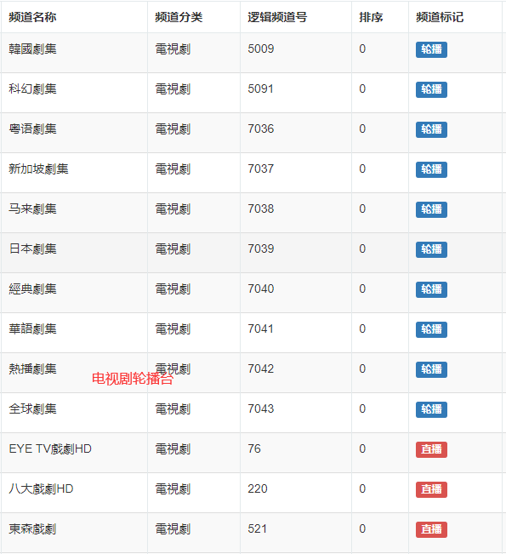
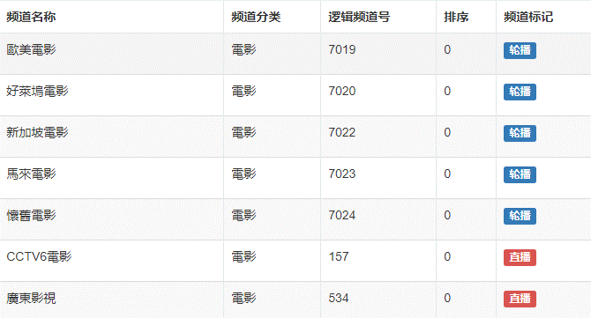
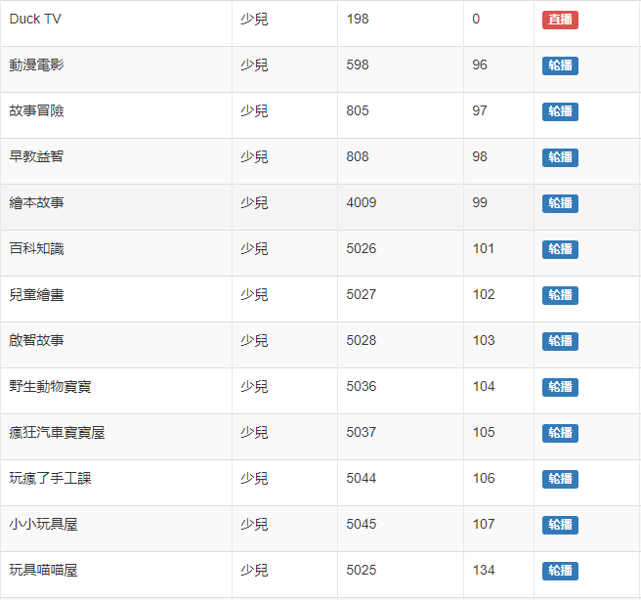
如何分辨轮播台 | 频道名字以某地区电影, 某地区剧集,某个明星或者像是一部片名, 某种类型

盒子界面简介
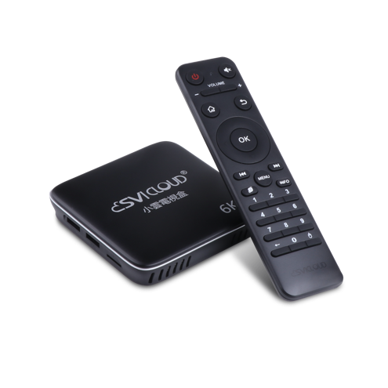
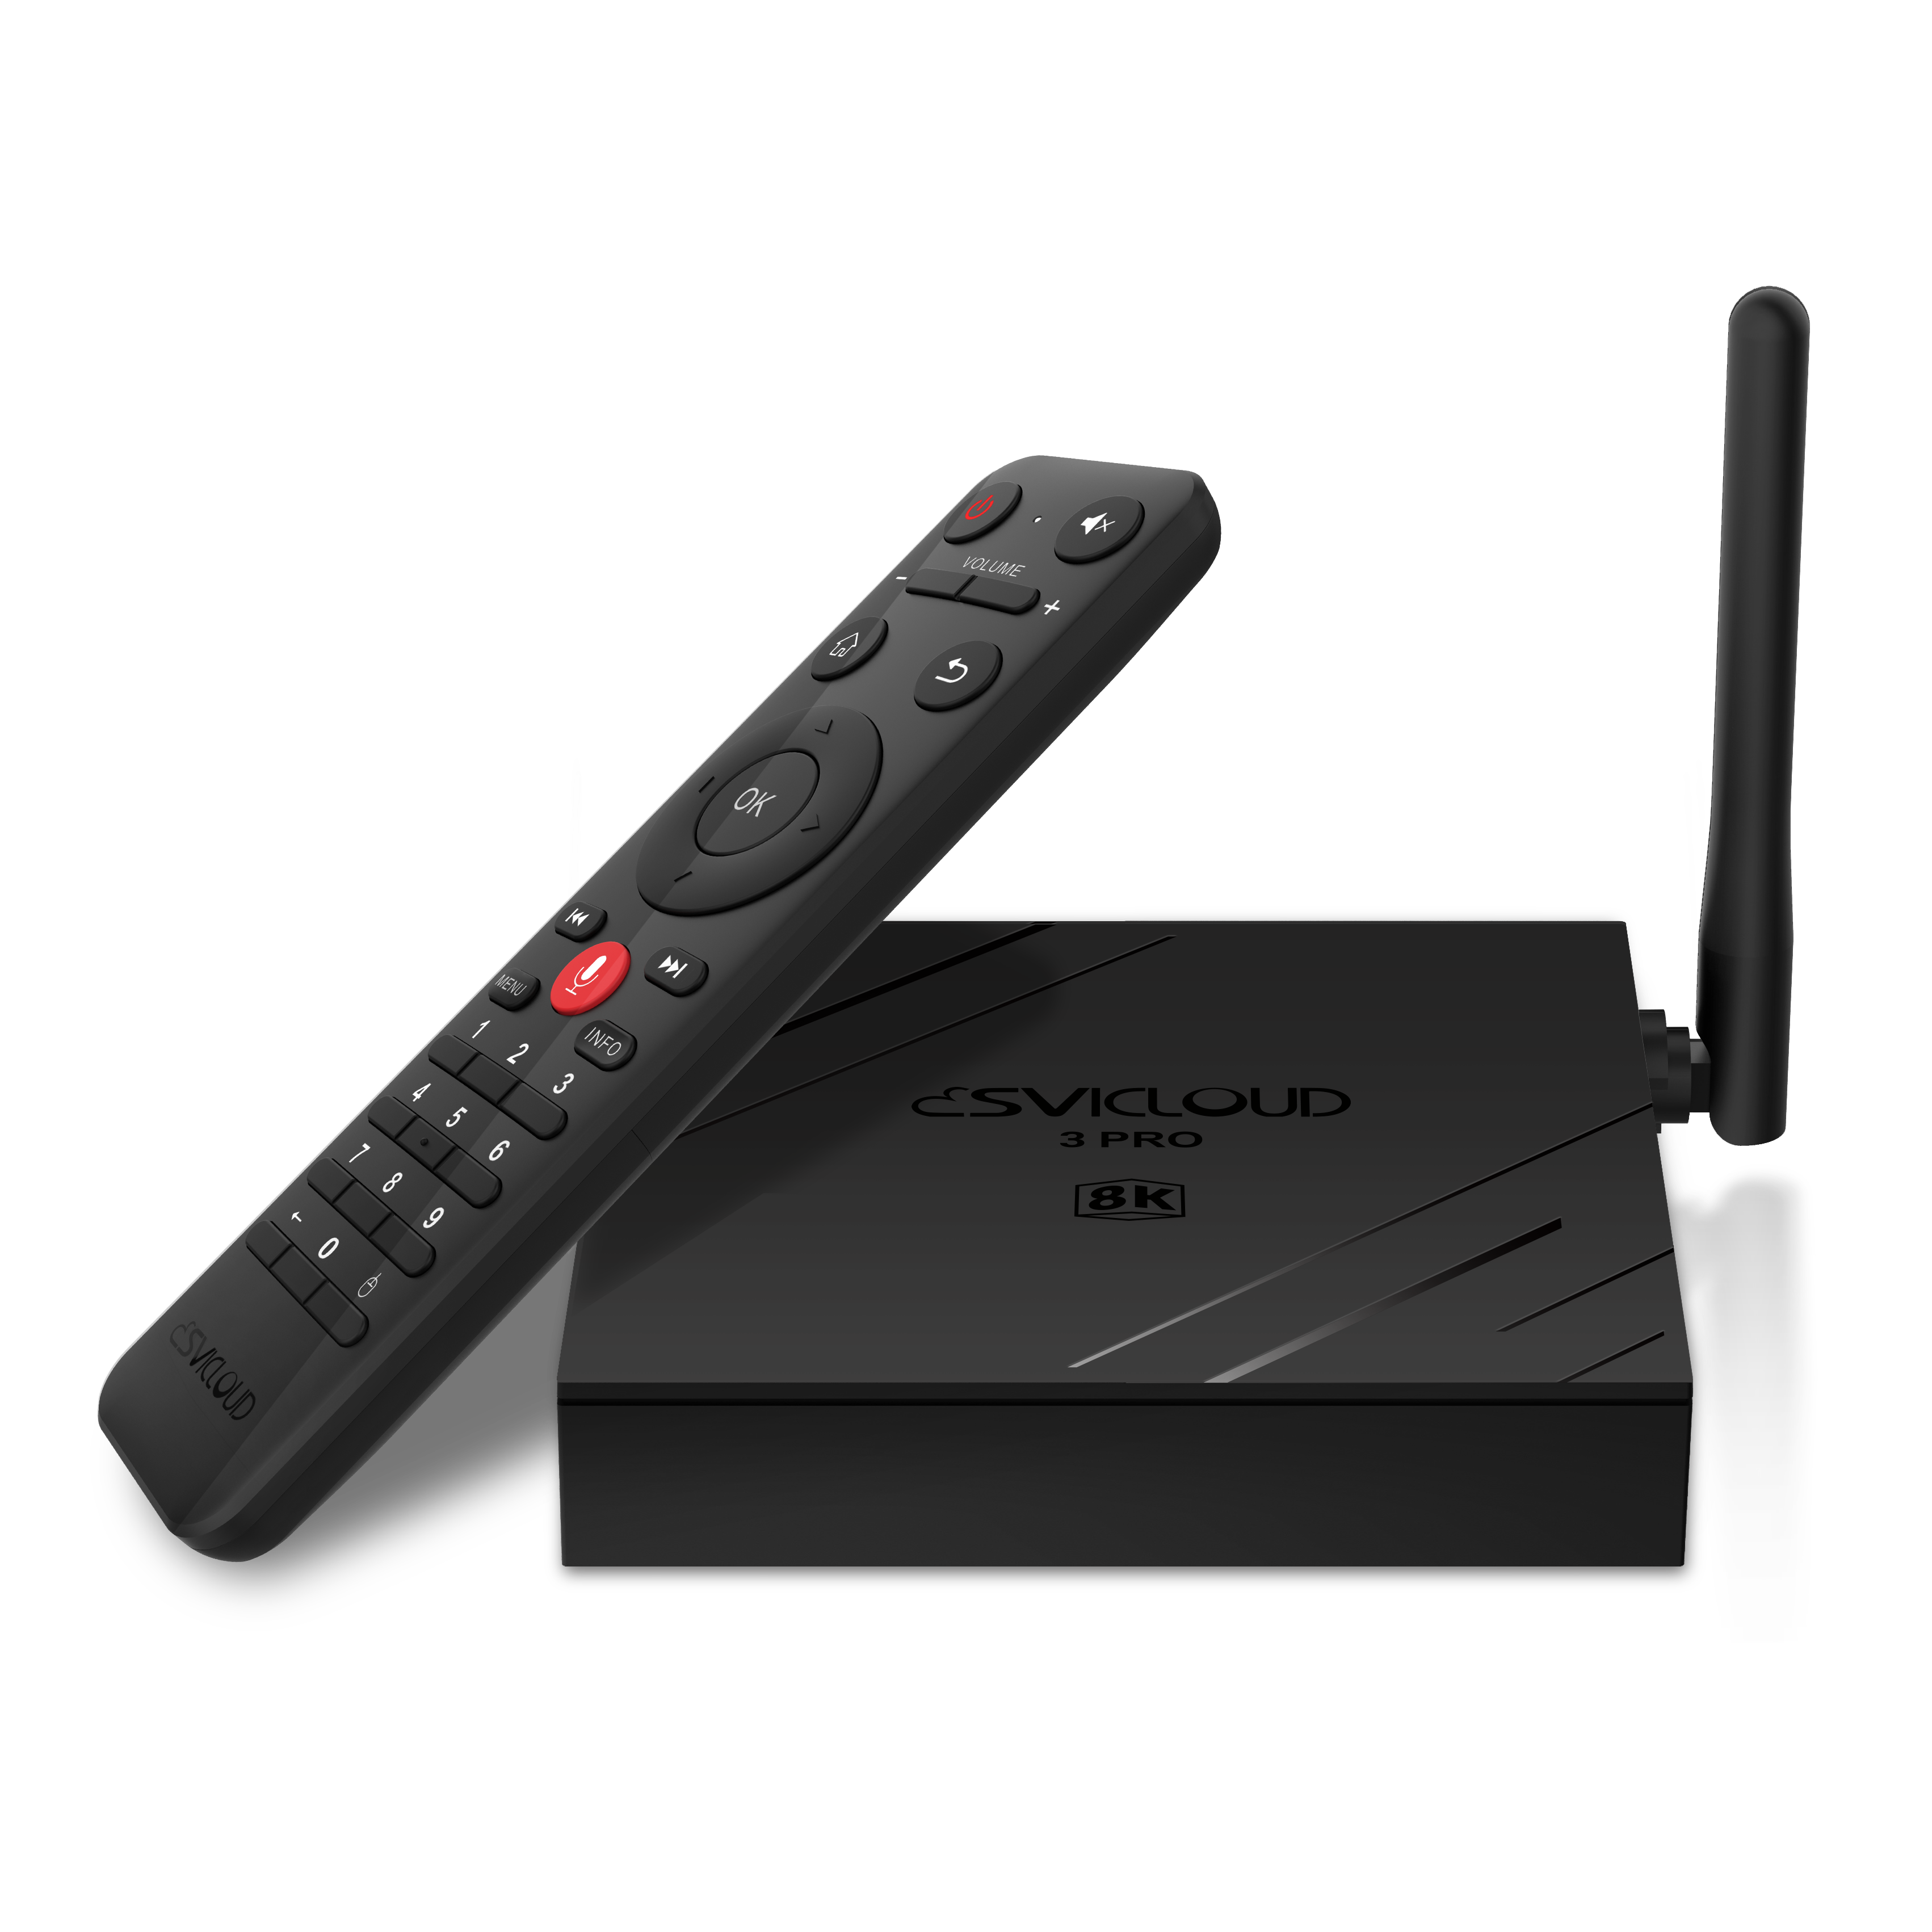
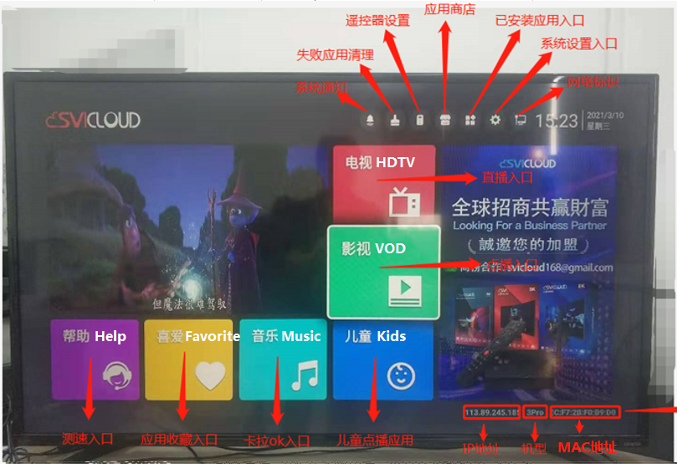
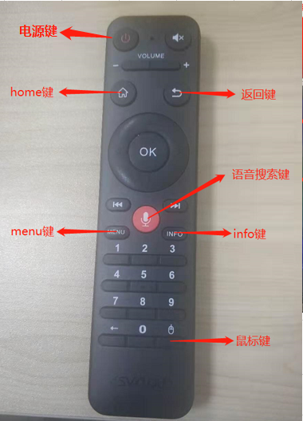
盒子界面简介 Introduction to the box interface
机型 model | 

3S
3Plus
3Pro
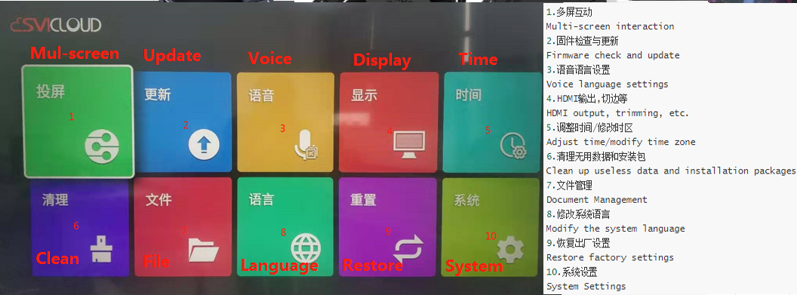
固件版本 Firmware version | 固件版本 Firmware version | 设置-->更新,可以查看到当前系统版本 Settings-->Update, you can view the current system version
 | app版本 app version | 打开应用的时候可以查看到应用版本号 You can view the application version number when you open the application
主界面工具栏 Main interface toolbar | 网络 Network | 可以查看IP地址, 设置WiFi Can check the IP address, set up WiFi
 | 应用 Application | 显示所有已安装应用 Show all installed apps
 | 商店 Store | 有GooglePlay商店和应用市场, 可以下载第三方应用 There is a GooglePlay store and an application market, and third-party applications can be downloaded
 | 清理 Clean | 清理垃圾数据和无用安装包(下载安装后验证失败, 可以使用小扫把清理后重新安装) Clean up junk data and useless installation packages (verification fails after downloading and installing, you can use a small broom to clean up and reinstall)
 | 遥控器 Remote control | 可以进行遥控器配对和取消配对 The remote control go to paired and unpaired
 | 通知 Notice | 调整按键音量 Adjust key volume
 | 设置 Setting | 系统设置 System setting
设置界面 Set interface | 投屏 Mul-screen | 多屏互动, 投屏功能 Multi-screen interaction, projection function
 | 更新 Update | 可以查看当前系统版本号, 进行USB或者在线升级 You can view the current system version number, perform USB or online upgrade
 | 语音 Voice | 设置语音搜索的语言 Set the language of voice search
 | 显示 Display | 修改HDMI输出模式(分辨率), 屏幕切边等 Modify HDMI output mode (resolution), screen trimming, etc.
 | 时间 Time | 调整时间/修改时区 Adjust time/modify time zone
 | 清理 Clean | 清理垃圾数据和无用安装包(下载安装后验证失败, 可以使用小扫把清理后重新安装) Clean up junk data and useless installation packages (verification fails after downloading and installing, you can use a small broom to clean up and reinstall)
 | 文件 File | 本地存储, 插入U盘后可以在这里浏览U盘文件 Local storage, after inserting the U disk, you can browse the U disk files here
 | 语言 Language | 修改系统语言 Modify system language
 | 重置 Restore | 恢复出厂设置 Reset
 | 系统 System | 设置网络, 设备偏好, 遥控器和配件, 查看已有应用等 Set network, device preferences, remote control and accessories, view existing applications, etc.
帮助/客服入口 Help/Customer Service Entry | 我的网络 My network | 进行网络测速 Carry out network speed test
 | 在线帮助 Online help | 观看部分操作视频教程 Watch part of the operation video tutorial
 | 联系客服 Contact Customer Service | 客服联系方式 Customer Service Contact
自有应用 | 3s


 |  | 小云点播 马来点播 印尼点播 马来直播 印尼直播 Cloud TV 香港直播
 | 3Plus和3Pro

 |  | Luca TV Luca Malaysia Luca Indonesia HK Live Luca Vod Malaysia Vod Indonesia Vod Luca Kids | 阖家欢

